복습-freshman
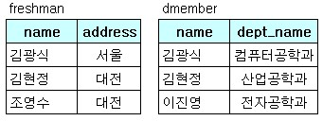
[복습] | 조인 | freshman, dmember
 |  |  |  |  |  | -- 실행결과는 무엇인가?
 |  | freshman |  | dmember
 |  | name | address | name | dept_name
 |  | 김광식 | 서울 | 김광식 | 컴퓨터공학과
 |  | 김현정 | 대전 | 김현정 | 산업공학과
 |  | 조영수 | 대전 | 이진영 | 전자공학과

 |  | SELECT *
 |  | FROM freshman, dmember
 |  | WHERE freshman.name = dmember.name;

Quiz1-3-outer02-stu
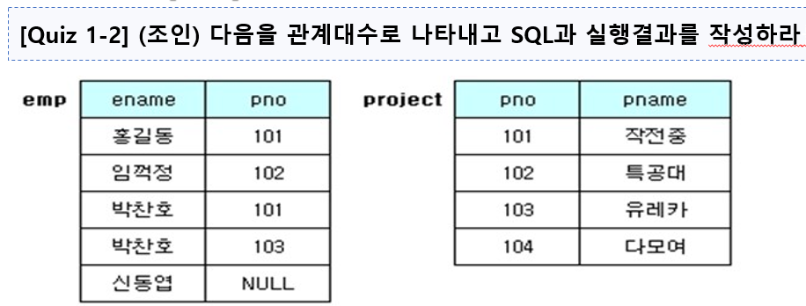
[Quiz 1-3] | 조인 | emp, project

 |  | emp |  | project |  |  | -- 실행결과는 무엇인가?
 |  | ename | pno | pno | pname |  | 1) | 내부조인
 |  | 홍길동 | 101 | 101 | 작전중 |  | 2) | 왼쪽 외부조인
 |  | 임꺽정 | 102 | 102 | 특공대 |  | 3) | 오른쪽 외부조인
 |  | 박찬호 | 101 | 103 | 유레카 |  | 4) | 완전 외부조인
 |  | 박찬호 | 103 | 104 | 다모여
 |  | 신동엽 | NULL

 |  | 1) 내부조인 |  |  |  | 1) 내부조인 |  |  |  |  | 1) 카티션 프로덕트
 |  | SELECT * |  |  |  | ename | pno | pno | pname | 1) 카티션 프로덕트 | ename | pno | pno | pname
 |  | FROM emp INNER JOIN project |  |  |  | 홍길동 | 101 | 101 | 작전중 | SELECT * | 홍길동 | 101 | 101 | 작전중
 |  | ON emp.pno = project.pno; |  |  |  | 임꺽정 | 102 | 102 | 특공대 | FROM emp, project; | 홍길동 | 101 | 102 | 특공대
 |  |  |  |  |  | 박찬호 | 101 | 101 | 작전중 |  | 홍길동 | 101 | 103 | 유레카
 |  |  |  |  |  | 박찬호 | 103 | 103 | 유레카 |  | 홍길동 | 101 | 104 | 다모여
 |  |  |  |  |  |  |  |  |  |  | 임꺽정 | 102 | 101 | 작전중
 |  |  |  |  |  |  |  |  |  |  | 임꺽정 | 102 | 102 | 특공대
 |  |  |  |  |  | 2) 왼쪽 외부조인 |  |  |  |  | 임꺽정 | 102 | 103 | 유레카
 |  | 2) 왼쪽 외부조인 |  |  |  | ename | pno | pno | pname |  | 임꺽정 | 102 | 104 | 다모여
 |  | SELECT * |  |  |  | 홍길동 | 101 | 101 | 작전중 |  | 박찬호 | 101 | 101 | 작전중
 |  | FROM emp LEFT OUTER JOIN project |  |  |  | 임꺽정 | 102 | 102 | 특공대 |  | 박찬호 | 101 | 102 | 특공대
 |  | ON emp.pno = project.pno; |  |  |  | 박찬호 | 101 | 101 | 작전중 |  | 박찬호 | 101 | 103 | 유레카
 |  |  |  |  |  | 박찬호 | 103 | 103 | 유레카 |  | 박찬호 | 101 | 104 | 다모여
 |  |  |  |  |  | 신동엽 | NULL | NULL | NULL |  | 박찬호 | 103 | 101 | 작전중
 |  |  |  |  |  |  |  |  |  |  | 박찬호 | 103 | 102 | 특공대
 |  |  |  |  |  |  |  |  |  |  | 박찬호 | 103 | 103 | 유레카
 |  |  |  |  |  | 3) 오른쪽 외부조인 |  |  |  |  | 박찬호 | 103 | 104 | 다모여
 |  | 3) 오른쪽 외부조인 |  |  |  | ename | pno | pno | pname |  | 신동엽 | NULL | 101 | 작전중
 |  | SELECT * |  |  |  | 홍길동 | 101 | 101 | 작전중 |  | 신동엽 | NULL | 102 | 특공대
 |  | FROM emp RIGHT OUTER JOIN project |  |  |  | 임꺽정 | 102 | 102 | 특공대 |  | 신동엽 | NULL | 103 | 유레카
 |  | ON emp.pno = project.pno; |  |  |  | 박찬호 | 103 | 103 | 유레카 |  | 신동엽 | NULL | 104 | 다모여
 |  |  |  |  |  | NULL | NULL | 104 | 다모여
 |  |  |  |  |  | 박찬호 | 101 | 101 | 작전중
 |  |  |  |  |  |  |  |  |  |  | 2) 동등 조인
 |  |  |  |  |  |  |  |  |  | 2) 동등 조인 | ename | pno | pno | pname
 |  |  |  |  |  | 4) 완전 외부조인 |  |  |  | SELECT * | 홍길동 | 101 | 101 | 작전중
 |  | 4) 완전 외부조인 |  |  |  | ename | pno | pno | pname | FROM emp, project | 임꺽정 | 102 | 102 | 특공대
 |  | SELECT * |  |  |  | 홍길동 | 101 | 101 | 작전중 | WHERE emp.pno = project.pno; | 박찬호 | 101 | 101 | 작전중
 |  | FROM emp LEFT OUTER JOIN project |  |  |  | 임꺽정 | 102 | 102 | 특공대 |  | 박찬호 | 103 | 103 | 유레카
 |  | ON emp.pno = project.pno |  |  |  | 박찬호 | 101 | 101 | 작전중
 |  | UNION |  |  |  | 박찬호 | 103 | 103 | 유레카
 |  | SELECT * |  |  |  | 신동엽 | NULL | NULL | NULL |  | 3) 자연 조인
 |  | FROM emp RIGHT OUTER JOIN project |  |  |  | NULL | NULL | 104 | 다모여 | 3) 자연 조인 | ename | pno | pname
 |  | ON emp.pno = project.pno; |  |  |  |  |  |  |  | SELECT ename, emp.pno, pname | 홍길동 | 101 | 작전중
 |  |  |  |  |  |  |  |  |  | FROM emp, project | 임꺽정 | 102 | 특공대
 |  |  |  |  |  |  |  |  |  | WHERE emp.pno = project.pno; | 박찬호 | 101 | 작전중
 |  |  |  |  |  |  |  |  |  |  | 박찬호 | 103 | 유레카

